Ниженко
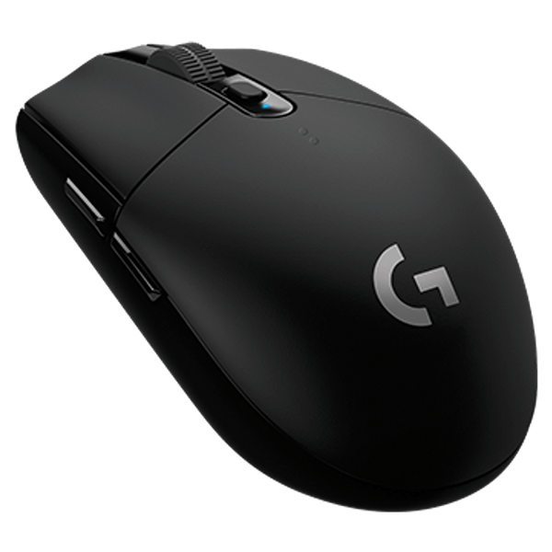
Сентябрь
Октябрь
Ноябрь
Декабрь
Динамический ряд
Весь период
- функция распределения
- частота
- кол-во кликов
- среднее кол-во кликов за весь период
- среднее кол-во кликов за месяц
LOGITECH GAMING MOUSE G305 LIGHTSPEED
Интерфейс: USB Type-A
Тип сенсора: оптический светодиодный
Страна-производитель: Китай
Гарантия: 12 месяцев
Приобретена 2 месяца назад

0 | 7
4610 | 8
9220 | 7
13830 | 4
18440 | 0
23050 | 1
27660 | 1
 | 0
 | 0.25
 | 0.53571428571
 | 0.78571428571
 | 0.92857142857
 | 0.92857142857
 | 0.96428571429
 | 1
0 | 7
2614 | 8
5228 | 7
7842 | 4
10456 | 0
13070 | 1
15684 | 1
-1307 | 0
0 | 0.29032258065
0 | 0.41935483871
0 | 0.64516129032
9149 | 0.8064516129
11763 | 0.93548387097
14377 | 0.96774193548
16991 | 1
0 | 12
1960 | 7
3920 | 8
5880 | 0
7840 | 0
9800 | 1
11760 | 2
0 | 0
1960 | 0.4
3920 | 0.63333333333
5880 | 0.9
7840 | 0.9
9800 | 0.9
11760 | 0.93333333333
 | 1
 | 5
 | 4
 | 2
 | 2
 | 1
 | 1
 | 0
-1283 | 0
1283 | 0.33333333333
3849 | 0.6
6415 | 0.73333333333
8981 | 0.86666666667
11547 | 0.93333333333
14113 | 1
16679 | 1

 | Итог
44807 | 86
44808 | 0
44809 | 2247
44810 | 228
44811 | 7227
44812 | 22547
44813 | 7397
44814 | 15881
44815 | 5450
44816 | 1990
44817 | 2043
44818 | 12328
44819 | 5778
44820 | 1307
44821 | 11314
44822 | 10303
44823 | 5440
44824 | 12201
44825 | 2606
44826 | 2598
44827 | 7653
44828 | 3575
44829 | 3837
44830 | 7038
44831 | 6235
44832 | 11049
44833 | 26768
44834 | 15863
44835 | 8015
44836 | 44
44837 | 5825
44838 | 10352
44839 | 3639
44840 | 10144
44841 | 4575
44842 | 6125
44843 | 12768
44844 | 0
44845 | 8678
44846 | 3760
44847 | 6413
44848 | 2933
44849 | 4382
44850 | 0
44851 | 7599
44852 | 3951
44853 | 0
44854 | 0
44855 | 7379
44856 | 15559
...
 | 33
 | 32
 | 19
 | 12
 | 5
 | 1
 | 1
 | 0
 | 1
 | 0
 | 0.31730769231
 | 0.625
 | 0.80769230769
 | 0.92307692308
 | 0.97115384615
 | 0.98076923077
 | 0.99038461538
 | 0.99038461538
 | 1

Никонов
0 | 16
1458 | 5
2916 | 5
4374 | 0
5832 | 0
7290 | 1
8748 | 1
-729 | 0
729 | 0.57142857143
2187 | 0.75
3645 | 0.92857142857
5103 | 0.92857142857
6561 | 0.92857142857
8019 | 0.96428571429
9477 | 1
0 | 6
1414 | 7
2828 | 6
4242 | 6
5656 | 2
7070 | 2
8484 | 2
-707 | 0
707 | 0.1935483871
2121 | 0.41935483871
3535 | 0.61290322581
4949 | 0.8064516129
6363 | 0.87096774194
7777 | 0.93548387097
9191 | 1
0 | 8
925 | 9
1850 | 2
2775 | 6
3700 | 3
4625 | 1
5550 | 1
-462.5 | 0
462.5 | 0.26666666667
1387.5 | 0.56666666667
2312.5 | 0.63333333333
3237.5 | 0.83333333333
4162.5 | 0.93333333333
5087.5 | 0.96666666667
6012.5 | 1
0 | 4
1693 | 4
3386 | 4
5079 | 1
6772 | 1
8465 | 1
-846.5 | 0
846.5 | 0.26666666667
2539.5 | 0.53333333333
4232.5 | 0.8
5925.5 | 0.86666666667
7618.5 | 0.93333333333
9311.5 | 1
0 | 33
1100 | 19
2200 | 16
3300 | 16
4400 | 9
5500 | 2
6600 | 3
7700 | 3
8800 | 3
-550 | 0
550 | 0.31730769231
1650 | 0.5
2750 | 0.65384615385
3850 | 0.80769230769
4950 | 0.89423076923
6050 | 0.91346153846
7150 | 0.94230769231
8250 | 0.97115384615
9350 | 1
 | Итог
44807 | 0
44808 | 347
44809 | 952
44810 | 3101
44811 | 7832
44812 | 0
44813 | 0
44814 | 0
44815 | 0
44816 | 0
44817 | 0
44818 | 0
44819 | 0
44820 | 0
44821 | 0
44822 | 1872
44823 | 3163
44824 | 3473
44825 | 0
44826 | 114
44827 | 805
44828 | 3380
44829 | 8466
44830 | 701
44831 | 916
44832 | 0
44833 | 976
44834 | 3102
44835 | 706
44836 | 0
44837 | 7851
44838 | 5744
44839 | 3222
44840 | 3941
44841 | 4389
44842 | 4617
44843 | 3918
44844 | 7025
44845 | 206
44846 | 1128
44847 | 3385
44848 | 2442
44849 | 6577
44850 | 1778
44851 | 1324
44852 | 2049
44853 | 2428
44854 | 6217
44855 | 2540
44856 | 3973
...
АНАЛИЗ СТАТИСТИКИ КЛИКОВ
Сентябрь
Октябрь
Ноябрь
Декабрь
Весь период
Сентябрь
Октябрь
Ноябрь
Декабрь
Динамический ряд
- ФУНКЦИЯ РАСПРЕДЕЛЕНИЯ
- ЧАСТОТА
- КОЛ-ВО КЛИКОВ
- СРЕДНЕЕ КОЛ-ВО ЗА МЕСЯЦ
- СРЕДНЕЕ КОЛ-ВО ЗА ВЕСЬ ПЕРИОД

